invulsheet
Bestelformulier #ikkooplokaal drukwerk

 |  | Opmerkingen
Bedrijfsnaam
T.a.v.
Adres
Postcode + woonplaats
Land
Telefoonnummer
E-mailadres


Poster 1 | Formaat | Aantal | Bedrag | Bedrag p/st
V1 | A0 - 84,1 x 118,9 cm
V1 | B1 - 70 x 100 cm
V1 | A1 - 59,4 x 84,1 cm
V1 | A2 - 42 x 59,4 cm
V1

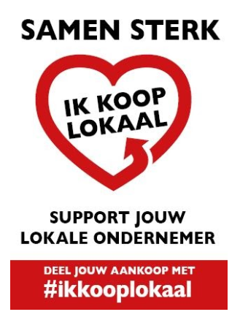
Poster 2 | Formaat | Aantal | Bedrag | Bedrag p/st
V2 | A0 - 84,1 x 118,9 cm
V2 | B1 - 70 x 100 cm
V2 | A1 - 59,4 x 84,1 cm
V2 | A2 - 42 x 59,4 cm
V2

Raamsticker | Formaat | Aantal | Bedrag | Bedrag p/st
 | Rond 15 cm
 | Rond 50 cm

Handling en verzendkosten |  |  | € 12.50

 | Totaal excl BTW |  | € 12.50
 | BTW 21% |  | € 2.63
 | Totaal inclusief BTW |  | € 15.13

Voorwaarden |  | 100% vooruitbetaling
Levering |  | 3-5 werkdagen

Dit document graag ingevuld mailen naar: |  | sales@printman.nl

Meer dan 10 stuks per item nodig? Dan maken we graag een aparte offerte.
Ter info: een gedeelte van de inkomsten gaan naar ANWR-Garant en worden gebruikt voor de financiering van deze campagne.

